상품제안서
따뜻한 심플 선물세트A | 상품코드: F29331

 |  |  |  |  |  |  | 02-412-0044 | www.easy1.co.kr
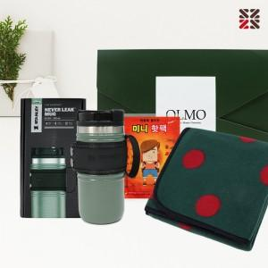

【상세/제작정보】

【인쇄/포장옵션】 | / 종이케이스

【공급단가】 | 수량 | 50~ | 100~ | 500~ | 1,000~ | 2,000~
*VAT별도 | 단가 | 27,960원 | 27,490원 | 26,790원 | 26,320원 | 25,630원

【상품 URL】 | http://www.easy1.co.kr/src/goods_detail.php?gdno=29331

